画面layout
勤怠管理画面 詳細設計書
文書名：画面レイアウト ｜ 版：0.2／共通仕様：09
項目番号は項目定義・処理一覧に対応。点線枠はメッセージ表示時のみ使用する位置。 共通メニュー及びヘッダーは共通部改訂図を適用する。本文の既存項目番号は変更しない。
勤怠管理画面（管理者）

項目2
項目3
項目10
項目11
項目12
項目13

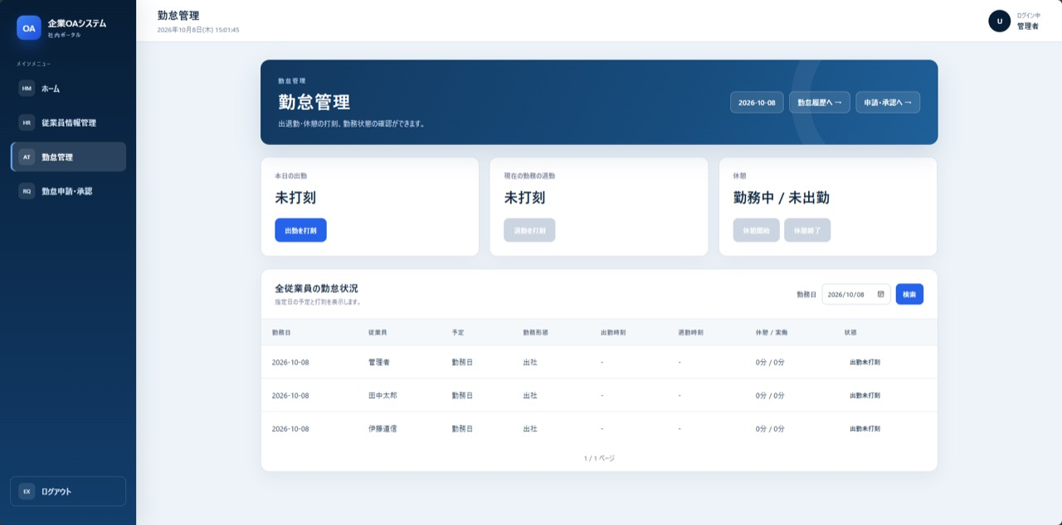
項目14
項目1
項目18
項目19
項目20
項目4
項目15
項目5
項目16

項目6
項目17

項目7
項目45※
項目21
項目24
項目27
項目8
項目22
項目25
項目28

項目23
項目26

項目29
項目30

項目31
項目33
項目32
項目34

項目35

項目9
項目36
項目37
項目38
項目39
項目40
項目41
項目42
項目43

項目44

共通部改訂図（メニュー・ヘッダー）

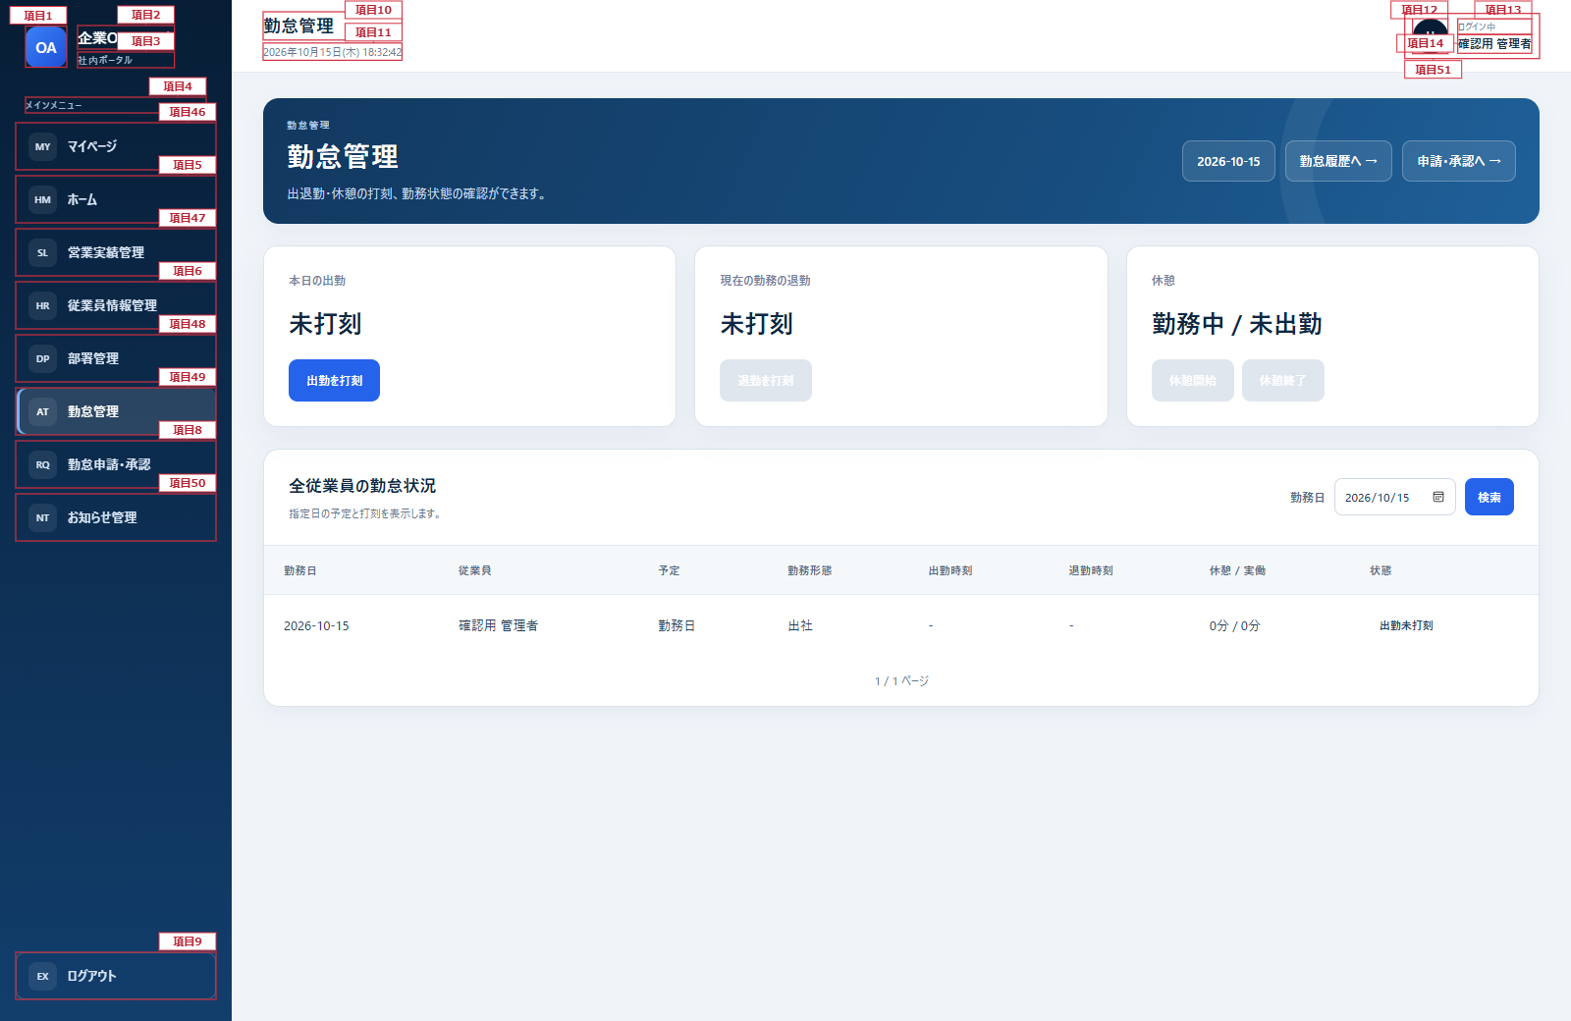

補足図：項目28 休憩状態（退勤後の表示例）
項目28は未出勤・勤務中・休憩中・退勤済みを区別する。他の項目番号は既存図と共通。

